Inhalt
Inhaltsverzeichnis
 | Seite
Vorbemerkungen |  | 3
Begriffe und Definitionen |  | 3
Gliederung WZ 2008 |  | 4
Grafiken
Grafik 1 | Entwicklung der Zahl der Erwerbstätigen in Mecklenburg-Vorpommern | 5

Grafik 2 | Anteil der marginal Beschäftigten an der Zahl der Arbeitnehmer 2025 im Ländervergleich | 5

Tabellen
Tabelle 1 | Erwerbstätige am Arbeitsort nach Wirtschaftsbereichen in Mecklenburg-Vorpommern im Zeitvergleich | 6

Tabelle 2 | Arbeitnehmer am Arbeitsort nach Wirtschaftsbereichen in Mecklenburg-Vorpommern im Zeitvergleich | 22

Tabelle 3 | Erwerbstätige am Arbeitsort nach Ländern im Zeitvergleich | 38

Tabelle 4 | Arbeitnehmer am Arbeitsort nach Ländern im Zeitvergleich | 42

Tabelle 5 | Marginal Beschäftigte am Arbeitsort nach Ländern im Zeitvergleich | 46

Zahlengenauigkeit
Die beiliegenden Ergebnisse dürfen in dieser Form (jeweilige Darstellungseinheit mit mehreren hinterlegten Nachkomma­stellen) nur für eigene Berechnungen verwendet werden. Absolutzahlen dürfen nicht genauer als in der vom Arbeitskreis "Erwerbs­tätigen­rechnung der Länder" freigegebenen Zahlengenauigkeit ("Personen" in Tausend mit nur einer Nach­komma­stelle) an Dritte weitergeleitet oder veröffentlicht werden.
Die Copyright-Regelung ist zu beachten.
Im Allgemeinen ist ohne Rücksicht auf die Endsumme auf- bzw. abgerundet worden. Das Ergebnis einer Summierung gerundeter Einzelzahlen kann deshalb geringfügig von der Endsumme abweichen.

Vorbemerkungen
Vorbemerkungen
Die in diesem Statistischen Bericht enthaltenen erwerbsstatistischen Angaben beruhen auf dem Europäischen System Volkswirtschaftlicher Gesamtrechnungen 2010 (ESVG 2010). Die Berechnungen zu den erwerbsstatistischen Angaben erfolgen nach einem einheitlichen Konzept, das vom Arbeitskreis "Erwerbstätigenrechnung der Länder" entwickelt wurde. Diesem Arbeitskreis gehören Vertreter aller Statistischen Ämter der Länder an. Die regionalen Angaben für die Länder werden arbeitsteilig von den Statistischen Ämtern der Länder berechnet, wobei jedes Land einen bestimmten Rechen­bereich für alle Länder bearbeitet.
In den Volkswirtschaftlichen Gesamtrechnungen (VGR) einschließlich der Erwerbstätigenrechnung (ETR) werden etwa alle fünf Jahre die Berechnungen grundlegend überarbeitet. Mit diesen sogenannten Generalrevisionen sollen neue inter­national vereinbarte Konzepte, Definitionen und Klassifikationen eingeführt sowie methodische Verbesserungen und neue Datenquellen eingearbeitet werden.
Im Jahr 2024 fand in Deutschland – wie in den meisten Mitgliedstaaten der Europäischen Union – eine umfassende Revision der VGR einschließlich der ETR statt. Die wesentliche Änderung, die die Generalrevision in der regionalen ETR bewirkt hat, war die weitere Vereinheitlichung der eingesetzten statistischen Datenquellen zur Ermittlung der Arbeit­nehmerinnen und Arbeitnehmer und schließlich zur Berechnung der Erwerbstätigen. Konkret wurde die Verwendung des Statistischen Unternehmensregisters (URS) als Quelle für den Wirtschaftszweig, dem der Betrieb eines Unternehmens angehört, auf den Sektor "Produzierendes Gewerbe" erweitert.
Bereits in der Revision 2019 wurde bei der Ermittlung der Arbeitnehmerinnen und Arbeitnehmer in weiten Teilen auf die Wirtschaftszweigangaben des URS umgestellt. Die weitere Ausweitung dieser Datenquelle in der Revision 2024 führt zu einer höheren Einheitlichkeit in der sogenannten Wirtschaftszweigsignierung. Weitere Verbesserungen gab es darüber hinaus u. a. bei der Erfassung von kurzfristig Beschäftigten, deren Wirtschaftszweigzuordnung nun ebenfalls den Informationen aus dem URS folgt (zuvor: ausschließlich Angaben der Bundesagentur für Arbeit).
Der vorliegende Statistische Bericht weist jahresdurchschnittliche Ergebnisse für das Land Mecklenburg-Vorpommern und die Länder der Jahre 2000 bis 2025 für Erwerbstätige, Arbeitnehmer und marginal Beschäftigte zum Berechnungsstand August 2025/Februar 2026 aus. Alle Angaben dieses Statistischen Berichts folgen dem Arbeitsortkonzept.
Die Angaben dieses Statistischen Berichts sind mit Angaben früherer Berechnungsstände vor Revision 2024 (d. h. August 2023 und früher) nicht vergleichbar.
Begriffe und Definitionen
Arbeitnehmer
Als Arbeitnehmer zählt, wer als Arbeiter, Angestellter, Beamter, Richter, Berufssoldat, Soldat auf Zeit, Wehr- oder Zivil­dienstleistender, Auszubildender, Praktikant oder Volontär in einem Arbeits- bzw. Dienstverhältnis steht. Eingeschlossen sind auch Heimarbeiter. Nicht berücksichtigt werden die Beschäftigten bei exterritorialen Organisationen und Körper­schaften.
Arbeitsortkonzept
Nach dem Arbeitsortkonzept werden alle Erwerbstätigen am Ort ihrer Arbeit erfasst, unabhängig davon, ob sie in der betreffenden regionalen Gebietseinheit ansässig oder als Gebietseinpendler von außen dort tätig sind.
Erwerbstätige
Erwerbstätige sind alle Personen, die unabhängig von der Dauer ihrer Arbeitszeit einer oder mehreren Erwerbstätigkeiten nachgehen. Zu den Erwerbstätigen gehören die Selbstständigen, mithelfenden Familienangehörigen, freiberuflich Tätigen, beschäftigten Arbeitnehmer sowie die Soldaten (einschließlich Wehr- und Zivildienstleistende). In der Entstehungsrech­nung werden zu den Erwerbstätigen alle Personen unabhängig von ihrem Wohnsitz gerechnet, die im Inland (= Arbeitsort) erwerbstätig sind. Die Zuordnung erfolgt unabhängig von der Bedeutung des Ertrages dieser Tätigkeit für ihren Lebens­unterhalt und ohne Rücksicht auf die von ihnen tatsächlich geleistete oder vertragsmäßig zu leistende Arbeitszeit. Erwerbstätige Personen, die gleichzeitig mehrere Tätigkeiten ausüben, werden nur einmal gezählt (Personenkonzept). Sowohl die Zuordnung nach der Stellung im Beruf (Selbstständige, mithelfende Familienangehörige, Arbeitnehmer) als auch die Zuordnung auf Wirtschaftsbereiche erfolgen nach der zeitlich überwiegenden Tätigkeit.
Nicht zu den Erwerbstätigen rechnen Personen als Verwalter ihres Privatvermögens (z.B. Immobilien, Geldvermögen, Wertpapiere). Grundlage für diese Definition bilden die von der International Labour Organization (ILO) aufgestellten Normen, die auch in das Europäische System Volkswirtschaftlicher Gesamtrechnungen 2010 eingegangen sind.
marginal Beschäftigte
Marginal Beschäftigte sind Personen, die als Arbeiter und Angestellte keine voll sozialversicherungspflichtige Beschäftigung ausüben, jedoch nach dem Labour-Force-Konzept der Internationalen Arbeitsorganisation als Erwerbstätige gelten, wenn sie in einem einwöchigen Berichtszeitraum wenigsten eine Stunde gegen Entgelt gearbeitet haben. Dazu zählen insbe­sondere ausschließlich geringfügig Beschäftigte und Beschäftigte in Arbeitsgelegenheiten ("1-Euro-Jobs").
mithelfende Familienangehörige
Als mithelfende Familienangehörige werden alle Personen gerechnet, die regelmäßig unentgeltlich in einem Betrieb mitarbeiten, der von einem Familienmitglied als Selbstständigen geleitet wird.
Selbstständige
Zu den Selbstständigen gehören tätige Eigentümer und Miteigentümer in Einzelunternehmen und Personengesellschaften, selbstständige Landwirte (auch Pächter), selbstständige Handwerker, selbstständige Handelsvertreter, freiberuflich und andere selbstständig tätige Personen. Nicht zu den Selbstständigen zählen jedoch Personen, die in einem arbeitsrecht­lichen Verhältnis stehen und lediglich innerhalb ihres Arbeitsbereiches selbstständig disponieren können.
Wirtschaftsbereich
Die Wirtschaftsbereichsgliederung der erwerbstätigen Personen erfolgt nach der in der Europäischen Union einheitlichen Klassi­fikation der Wirtschaftszweige NACE Rev. 2 (deutsche Fassung: WZ 2008). Einen Wirtschaftsbereich bildet dabei die Gesamtheit der örtlichen fachlichen Einheiten, die dieselben oder vergleichbaren Produktionstätigkeiten ausüben.

Gliederung WZ 2008
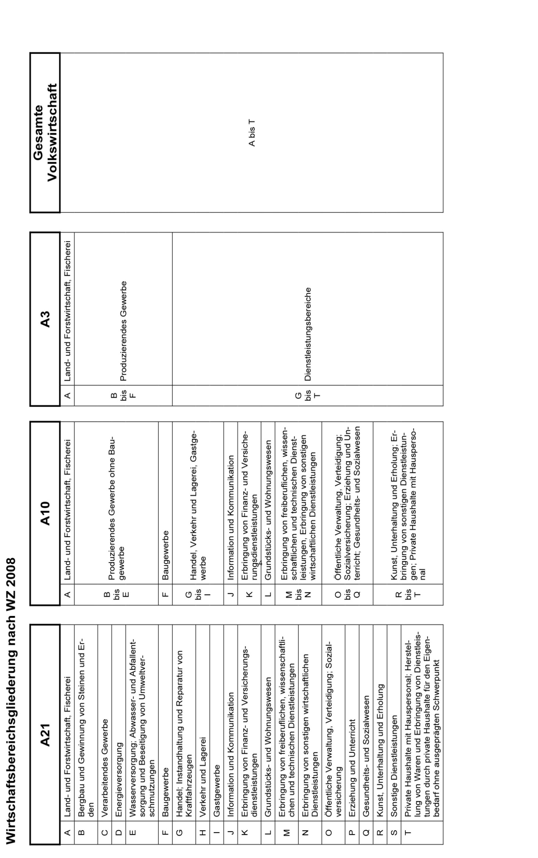

Grafiken
Grafiken
1. Entwicklung der Zahl der Erwerbstätigen in Mecklenburg-Vorpommern
 | Arbeitnehmer in 1000 | Selbstständige/mithelfende Familienangehörige in 1000
1991 | 800.2 | 35.9
1995 | 727.4 | 57.0
2000 | 706.2 | 61.0
2005 | 644.2 | 79.0
2010 | 666.9 | 84.8
2015 | 665.9 | 77.0
2016 | 671.1 | 75.2
2017 | 678.3 | 74.6
2018 | 684.5 | 73.5
2019 | 689.9 | 71.7
2020 | 685.3 | 71.2
2021 | 686.7 | 70.6
2022 | 690.8 | 69.5
2023 | 692.0 | 67.1
2024 | 689.6 | 62.6
2025 | 689.3 | 61.3

2. Anteil der marginal Beschäftigten an der Zahl der Erwerbstätigen 2025 im Ländervergleich
Baden-Württemberg | 10.7
Bayern | 10.1
Berlin | 7.1
Brandenburg | 8.4
Bremen | 9.7
Hamburg | 7.7
Hessen | 10.3
Mecklenburg-Vorpommern | 8.9
Niedersachsen | 11.8
Nordrhein-Westfalen | 11.8
Rheinland-Pfalz | 12.8
Saarland | 12.4
Sachsen | 7.8
Sachsen-Anhalt | 7.8
Schleswig-Holstein | 11.9
Thüringen | 8.2

